Hoja1
Frecuencia de distancia de 20 mil puntos en 2 Dimensiones |  |  | Frecuencia de distancia de 20 mil puntos en 15 Dimensiones
Frecuencia de distancia de 20mil puntos en 2 Dimensiones
Frecuencia de distancia de 20 mil puntos en 15 Dimensiones
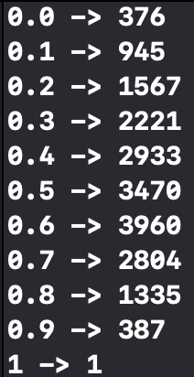
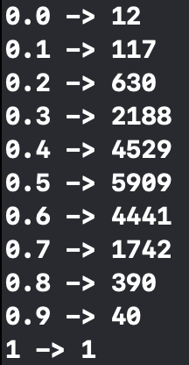
0 | 376 |  | 0 | 12
0.1 | 945 |  | 0.1 | 117
0.2 | 1567 |  | 0.2 | 630
0.3 | 2221 |  | 0.3 | 2188
0.4 | 2933 |  | 0.4 | 4529
0.5 | 3470 |  | 0.5 | 5909
0.6 | 3960 |  | 0.6 | 4441
0.7 | 2804 |  | 0.7 | 1742
0.8 | 1335 |  | 0.8 | 390
0.9 | 387 |  | 0.9 | 40
1 | 1 |  | 1 | 1

 |  | Distance of a point to 20000 points in 2 dimensions = 2331788 ms
Time of the Distance to one point to 20000 points in 2 dimensions = 2331788 ms |  |  | Time of the Distance to one point to 20000 points in 15 dimensions = 4288452 ms

Frecuencia de distancia de 20 mil puntos en 5 Dimensiones |  |  | Frecuencia de distancia de 20 mil puntos en 20 Dimensiones
Frecuencia de distancia de 20 mil puntos en 5 Dimensiones
Frecuencia de distancia de 20 mil puntos en 20 Dimensiones
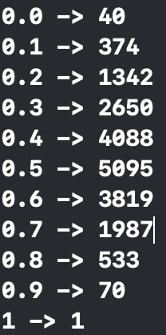
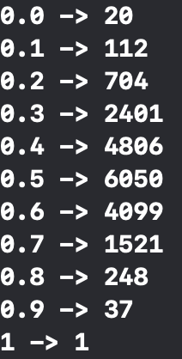
0 | 40 |  | 0 | 20
0.1 | 374 |  | 0.1 | 112
0.2 | 1342 |  | 0.2 | 704
0.3 | 2650 |  | 0.3 | 2402
0.4 | 4088 |  | 0.4 | 4806
0.5 | 5095 |  | 0.5 | 6050
0.6 | 3819 |  | 0.6 | 4099
0.7 | 1987 |  | 0.7 | 1521
0.8 | 533 |  | 0.8 | 248
0.9 | 70 |  | 0.9 | 37
1 | 1 |  | 1 | 1

Time of the Distance to one point to 20000 points in 5 dimensions = 2917512 ms |  |  | Time of the Distance to one point to 20000 points in 20 dimensions = 5245885 ms

Frecuencia de distancia de 20 mil puntos en 10 Dimensiones |  |  | Frecuencia de distancia de 20 mil puntos en 25 Dimensiones

Frecuencia de distancia de 20 mil puntos en 10 Dimensiones
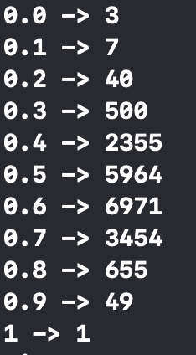
Frecuencia de distancia de 20 mil puntos en 25 Dimensiones
0 | 17 |  | 0 | 20
0.1 | 121 |  | 0.1 | 112
0.2 | 550 |  | 0.2 | 704
0.3 | 1849 |  | 0.3 | 2402
0.4 | 4175 |  | 0.4 | 4806
0.5 | 5885 |  | 0.5 | 6050
0.6 | 4884 |  | 0.6 | 4099
0.7 | 2078 |  | 0.7 | 1521
0.8 | 407 |  | 0.8 | 248
0.9 | 33 |  | 0.9 | 37
1 | 1 |  | 1 | 1

Time of the Distance to one point to 20000 points in 10 dimensions = 3577700 ms |  |  | Time of the Distance to one point to 20000 points in 25 dimensions = 6304723 ms

